1. 호퍼 로더
설비명 | 호퍼 로더(1호기) |  |  | 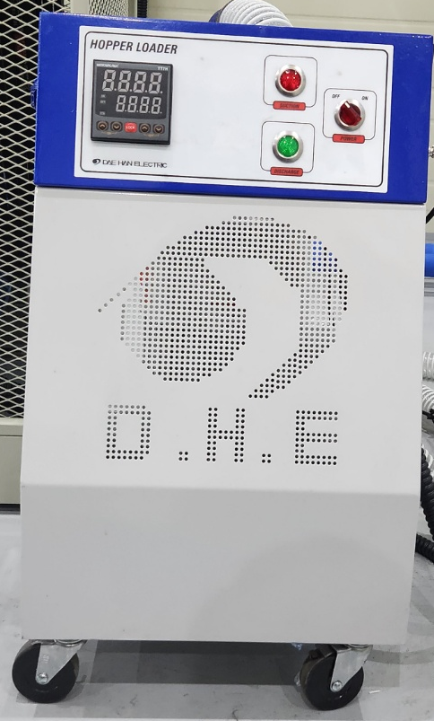
모델명 | DHL-300
관리 NO
규격 | 2.25KW , 380V
기기종류 | 원자재 이동기
제조회사 | 대한 전기 공업
T E L | 031-491-2777
F A X | 031-432-4715
제조번호 | 2200686
제조일자 | 2022.11.
구입일자 | 2022.12.
구입가격 | 3번 압출기 단가 포함

부속기구 | NO | 품명 | 규격 |  | 수량 | 사용팀 | 설치장소 | 설치일

* A/S 현황
발생일 | 수리내용 |  |  | 발생비용 | 교정 및 성능검사 |  | 검사일 | 합/부

* 페기내역
폐기일자 |  |  |  | 폐기사유

2. 호퍼 드라이어
설비명 | 호퍼 드라이어(1호기) |  |  | 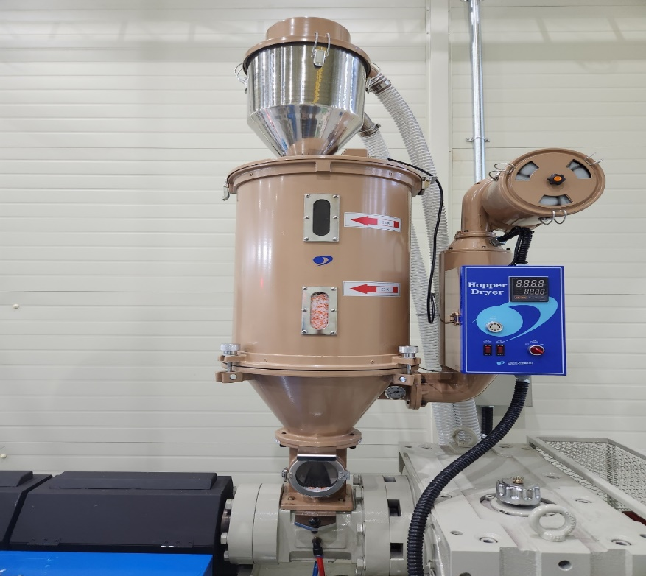
모델명 | DHD-10
관리 NO
규격 | 5.2KW , 380V
기기종류 | 원자재 건조기
제조회사 | 대한 전기 공업
T E L | 031-491-2777
F A X | 031-432-4715
제조번호 | 2200684
제조일자 | 2022.11.
구입일자 | 2022.12.
구입가격 | 3번 압출기 단가 포함

부속기구 | NO | 품명 | 규격 |  | 수량 | 사용팀 | 설치장소 | 설치일

* A/S 현황
발생일 | 수리내용 |  |  | 발생비용 | 교정 및 성능검사 |  | 검사일 | 합/부

* 페기내역
폐기일자 |  |  |  | 폐기사유

3. 압출기
설비명 | 압출기(1호기) |  |  | 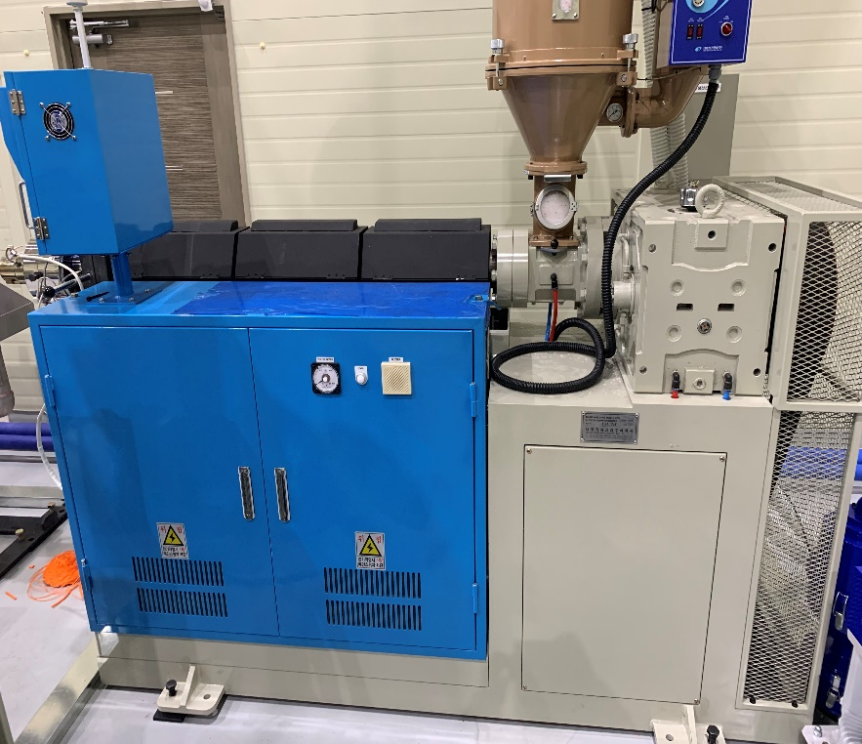
모델명 | DC-60-TU
관리 NO
규격 | 60mm
기기종류 | 압출기
제조회사 | 대창기계공업
T E L | 032-812-4061
F A X | 032-812-4066
제조번호 | D22-049
제조일자 | 2022.11.18
구입일자 | 2022.12.
구입가격 | 40,000,000

부속기구 | NO | 품명 | 규격 |  | 수량 | 사용팀 | 설치장소 | 설치일

* A/S 현황
발생일 | 수리내용 |  |  | 발생비용 | 교정 및 성능검사 |  | 검사일 | 합/부

* 페기내역
폐기일자 |  |  |  | 폐기사유

4. 진공수조
설비명 | 진공수조(1호기) |  |  | 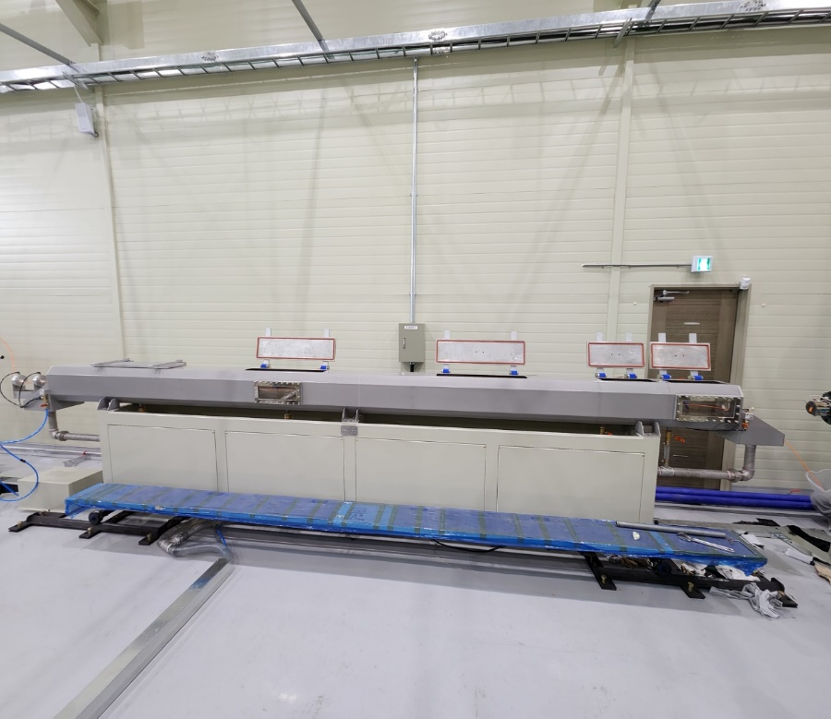
모델명 | DC-60-TU
관리 NO
규격
기기종류 | 냉각장치
제조회사 | 대창기계공업
T E L | 032-812-4061
F A X | 032-812-4066
제조번호 | D22-049
제조일자 | 2022.11.18
구입일자 | 2022.12.
구입가격 | 23,000,000

부속기구 | NO | 품명 | 규격 |  | 수량 | 사용팀 | 설치장소 | 설치일

* A/S 현황
발생일 | 수리내용 |  |  | 발생비용 | 교정 및 성능검사 |  | 검사일 | 합/부

* 페기내역
폐기일자 |  |  |  | 폐기사유

5. 순환펌프
설비명 | 순환펌프(1호기,2호기 공용) |  |  | 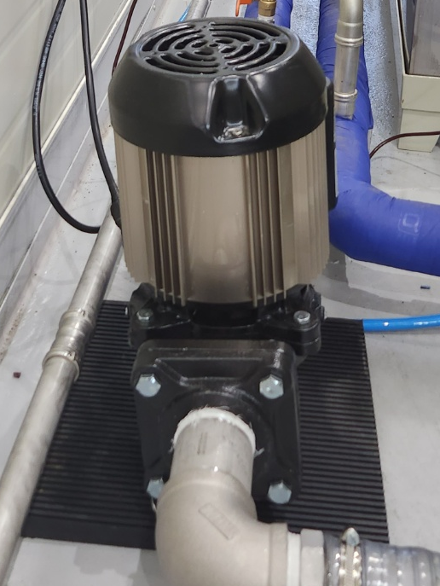
모델명 | PB-900
관리 NO
규격 | 300l/min(4m)
기기종류 | 퇴수 순환용
제조회사 | 신한일전기
T E L | 1588-1183
F A X
제조번호 | 200900013
제조일자 | 2020.09.
구입일자 | 2022.12.
구입가격 | 350,000

부속기구 | NO | 품명 | 규격 |  | 수량 | 사용팀 | 설치장소 | 설치일

* A/S 현황
발생일 | 수리내용 |  |  | 발생비용 | 교정 및 성능검사 |  | 검사일 | 합/부

* 페기내역
폐기일자 |  |  |  | 폐기사유

6. 진공펌프
설비명 | 진공펌프(1호기) |  |  | 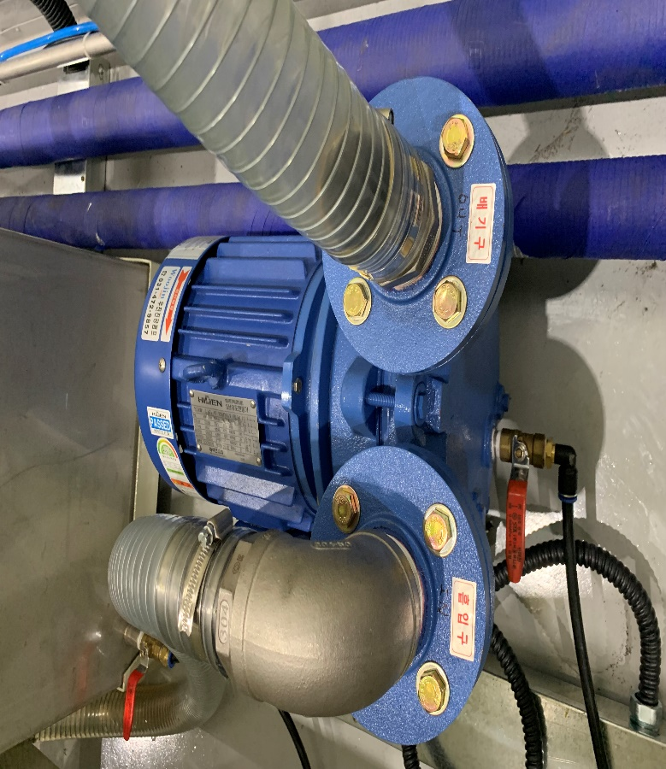
모델명 | KMP-03HK1
관리 NO
규격 | 1740r/min
기기종류 | 진공수조 순환용
제조회사 | 하이젠모터
T E L | 070-7703-3000
F A X
제조번호 | CCC03078
제조일자 | 2022.02.
구입일자 | 2022.12.
구입가격 | 4번 진공수조 단가 포함

부속기구 | NO | 품명 | 규격 |  | 수량 | 사용팀 | 설치장소 | 설치일

* A/S 현황
발생일 | 수리내용 |  |  | 발생비용 | 교정 및 성능검사 |  | 검사일 | 합/부

* 페기내역
폐기일자 |  |  |  | 폐기사유

7. 퇴수펌프
설비명 | 퇴수펌프(1호기) |  |  | 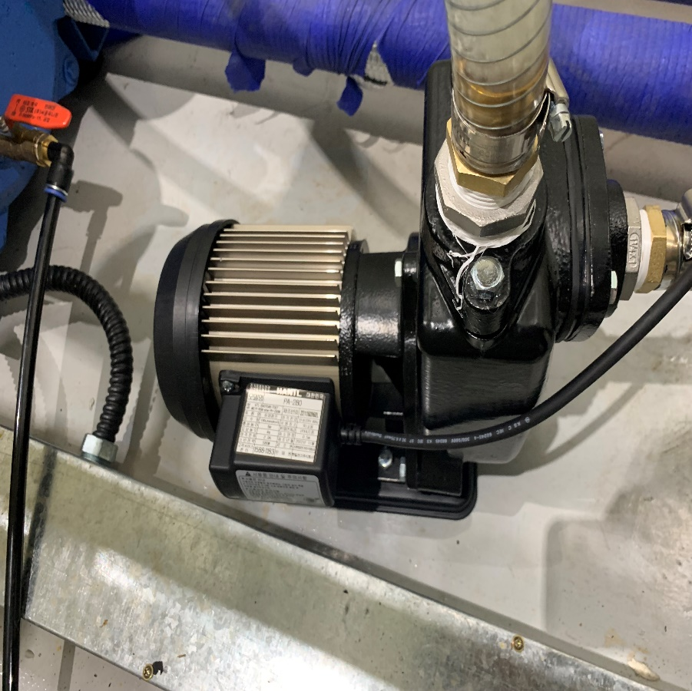
모델명 | PA-280
관리 NO
규격 | 100L/min
기기종류 | 진공수조 퇴수용
ㅇ | 한일전기
T E L | 1588-1183
F A X
제조번호 | 221100068L
제조일자 | 2022.11.
구입일자 | 2023.01.
구입가격 | 220,000

부속기구 | NO | 품명 | 규격 |  | 수량 | 사용팀 | 설치장소 | 설치일

* A/S 현황
발생일 | 수리내용 |  |  | 발생비용 | 교정 및 성능검사 |  | 검사일 | 합/부

* 페기내역
폐기일자 |  |  |  | 폐기사유

8. 인쇄기
설비명 | 인쇄기(1호기) |  |  | 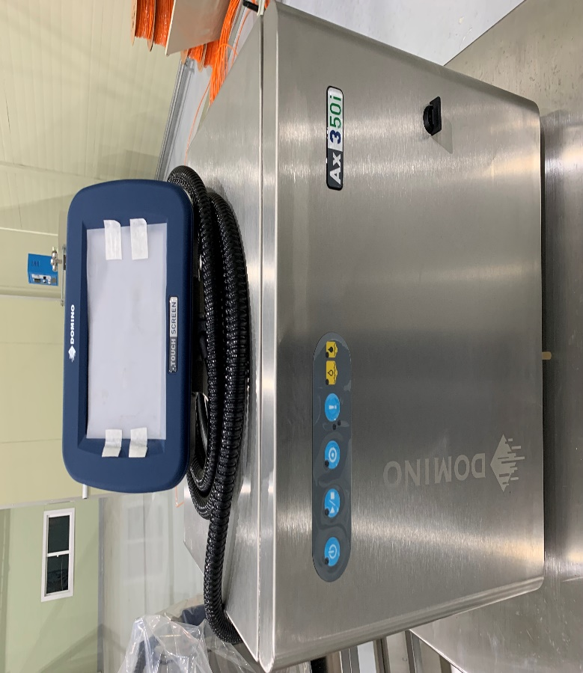
모델명 | AX350I
관리 NO
규격
기기종류 | 호수 외관 인쇄용
제조회사 | 도미노
T E L | 1670-0750
F A X
제조번호 | AX3305013076
제조일자
구입일자 | 2022.12.
구입가격 | 12,000,000

부속기구 | NO | 품명 | 규격 |  | 수량 | 사용팀 | 설치장소 | 설치일

* A/S 현황
발생일 | 수리내용 |  |  | 발생비용 | 교정 및 성능검사 |  | 검사일 | 합/부
2023-05-17 | 엔코더 신품으로 교체 |  |  | 0원

* 페기내역
폐기일자 |  |  |  | 폐기사유

9. 외경측정기
설비명 | 외경측정기(1호기) |  |  | 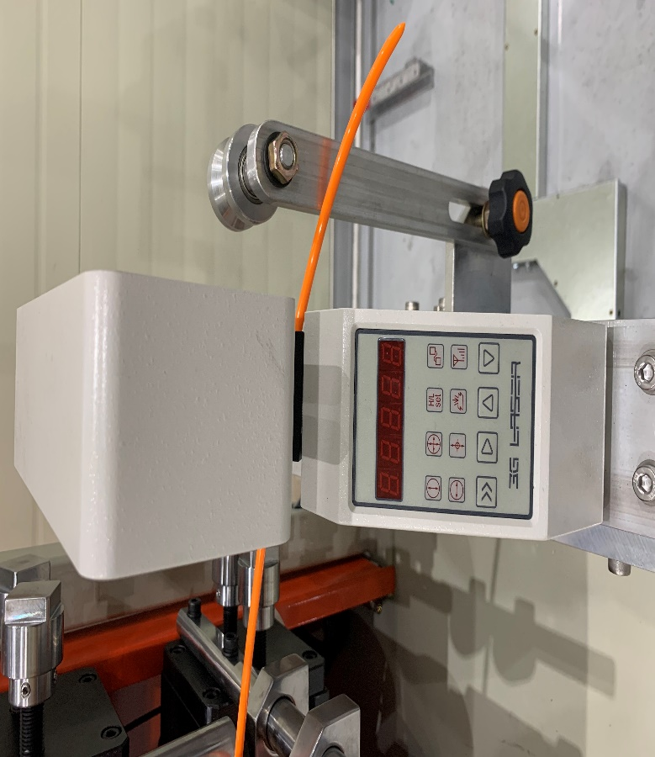
모델명 | LM-25XY
관리 NO
규격 | X,Y축(2축)
기기종류 | 호수외경측정용
제조회사 | 3G TECH
T E L | 02-3286-9055
F A X | 02-3286-9056
제조번호 | D25B16024
제조일자
구입일자 | 2022.12.
구입가격 | 10,000,000

부속기구 | NO | 품명 | 규격 |  | 수량 | 사용팀 | 설치장소 | 설치일

* A/S 현황
발생일 | 수리내용 |  |  | 발생비용 | 교정 및 성능검사 |  | 검사일 | 합/부
2023.04.12 | 검교정 검사 |  |  | 205,900 | 검교정 검사 |  | 2023.04.07 | 합격

* 페기내역
폐기일자 |  |  |  | 폐기사유

10. 인출기
설비명 | 인출기(1호기) |  |  | 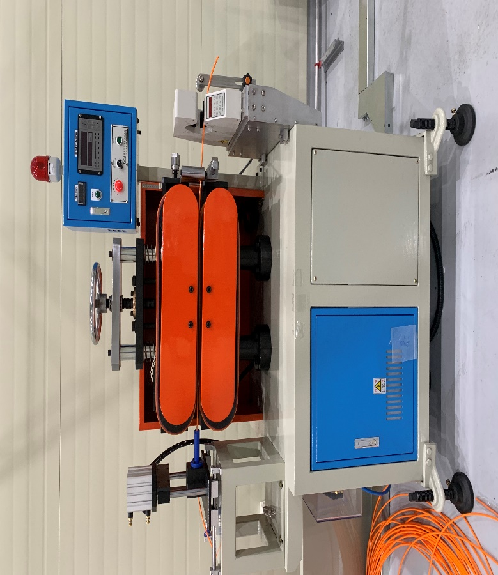
모델명 | DC-60-TU
관리 NO
규격
기기종류 | 인출기
제조회사 | 대창기계공업
T E L | 032-812-4061
F A X | 032-812-4066
제조번호 | D22-049
제조일자 | 2022.11.18
구입일자 | 2022.12.
구입가격 | 12,000,000

부속기구 | NO | 품명 | 규격 |  | 수량 | 사용팀 | 설치장소 | 설치일

* A/S 현황
발생일 | 수리내용 |  |  | 발생비용 | 교정 및 성능검사 |  | 검사일 | 합/부
2023.04.12 | 검교정 검사 |  |  | 205,900 | 검교정 검사 |  | 2023.04.07 | 합격

* 페기내역
폐기일자 |  |  |  | 폐기사유

11. 절단기
설비명 | 절단기(1호기) |  |  | 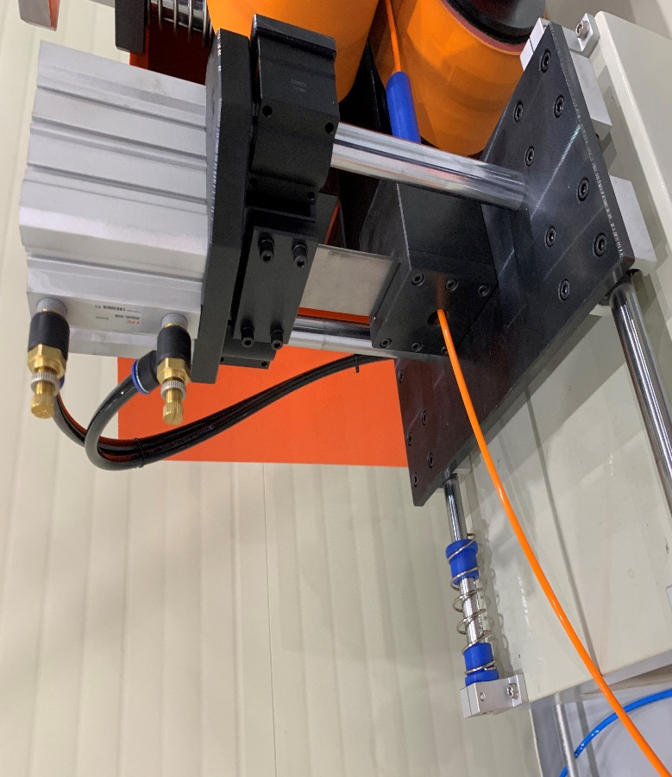
모델명 | DC-60-TU
관리 NO
규격
기기종류 | 호수 절단용
제조회사 | 대창기계공업
T E L | 032-812-4061
F A X | 032-812-4066
제조번호 | D22-049
제조일자 | 2022.11.18
구입일자 | 2022.12.
구입가격 | 5,000,000

부속기구 | NO | 품명 | 규격 |  | 수량 | 사용팀 | 설치장소 | 설치일

* A/S 현황
발생일 | 수리내용 |  |  | 발생비용 | 교정 및 성능검사 |  | 검사일 | 합/부

* 페기내역
폐기일자 |  |  |  | 폐기사유

12. 와인더
설비명 | 와인더(1호기) |  |  | 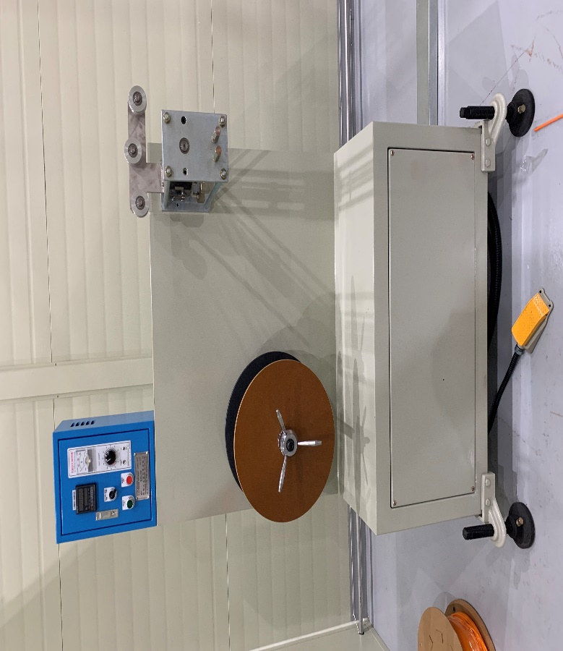
모델명 | DC-60-TU
관리 NO
규격
기기종류 | 호수 포장(감는용)
제조회사 | 대창기계공업
T E L | 032-812-4061
F A X | 032-812-4066
제조번호 | D22-049
제조일자 | 2022.11.18
구입일자 | 2022.12.
구입가격 | 10,000,000

부속기구 | NO | 품명 | 규격 |  | 수량 | 사용팀 | 설치장소 | 설치일

* A/S 현황
발생일 | 수리내용 |  |  | 발생비용 | 교정 및 성능검사 |  | 검사일 | 합/부

* 페기내역
폐기일자 |  |  |  | 폐기사유

13. 리와인더
설비명 | 리와인더(2호기) |  |  | 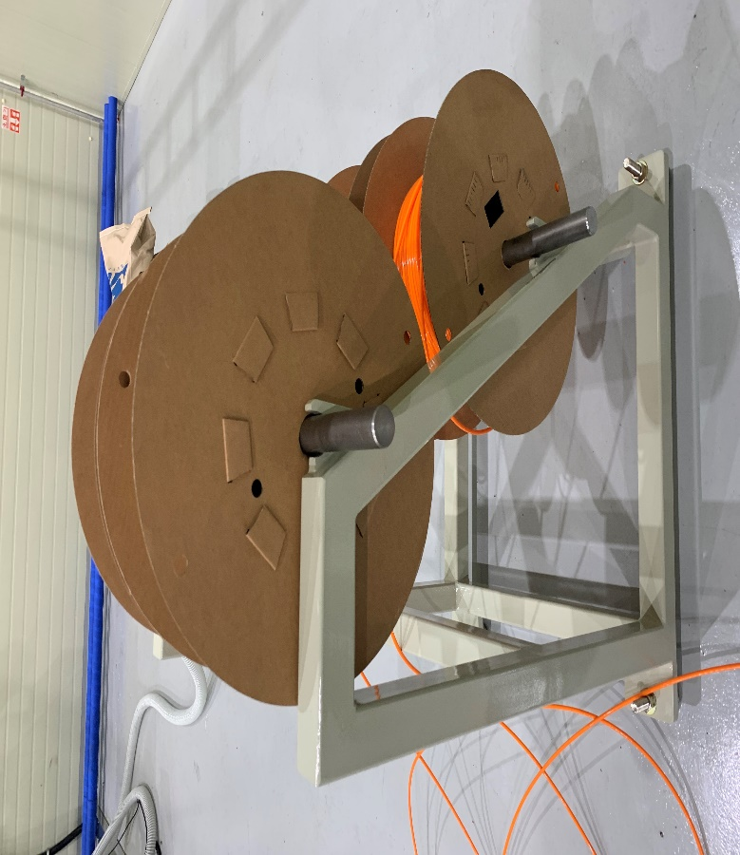
모델명 | DC-60-TU
관리 NO
규격
기기종류 | 풀림용 와인더
제조회사 | 대창기계공업
T E L | 032-812-4061
F A X | 032-812-4066
제조번호 | D22-050
제조일자 | 2022.11.18
구입일자 | 2022.12.
구입가격

부속기구 | NO | 품명 | 규격 |  | 수량 | 사용팀 | 설치장소 | 설치일

* A/S 현황
발생일 | 수리내용 |  |  | 발생비용 | 교정 및 성능검사 |  | 검사일 | 합/부

* 페기내역
폐기일자 |  |  |  | 폐기사유

14. 인써트
설비명 | 인써트(2호기) |  |  | 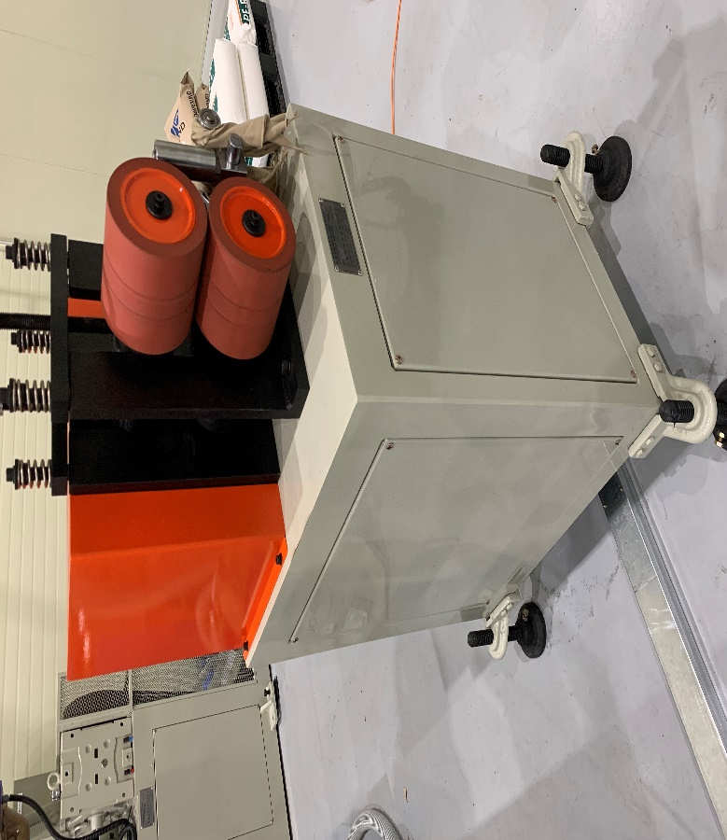
모델명 | DC-60-TU
관리 NO
규격
기기종류 | 2호기에 호수 공급용
제조회사 | 대창기계공업
T E L | 032-812-4061
F A X | 032-812-4066
제조번호 | D22-050
제조일자 | 2022.11.18
구입일자 | 2022.12.
구입가격 | 16번 압출기 단가 포함

부속기구 | NO | 품명 | 규격 |  | 수량 | 사용팀 | 설치장소 | 설치일

* A/S 현황
발생일 | 수리내용 |  |  | 발생비용 | 교정 및 성능검사 |  | 검사일 | 합/부

* 페기내역
폐기일자 |  |  |  | 폐기사유

15. 호퍼 로더
설비명 | 호퍼 로더(2호기) |  |  | 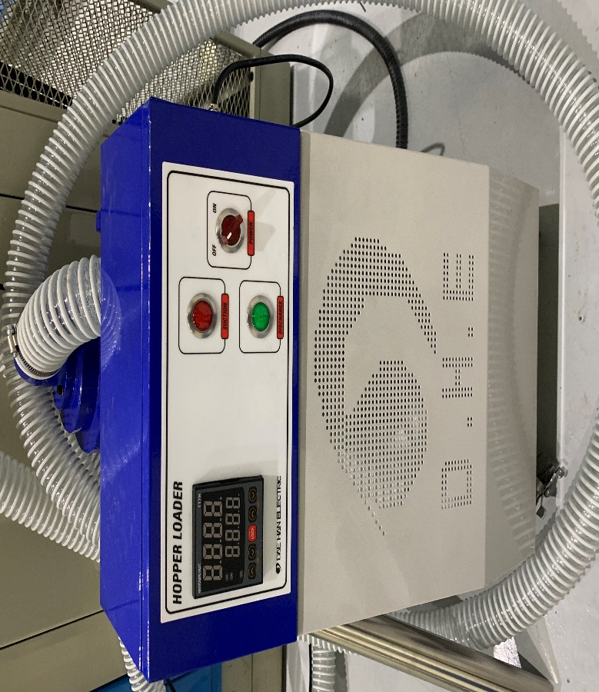
모델명 | DHL-300
관리 NO
규격 | 2.25KW , 380V
기기종류 | 원자재 이동기
제조회사 | 대한 전기 공업
T E L | 031-491-2777
F A X | 031-432-4715
제조번호 | 2200687
제조일자 | 2022.11.
구입일자 | 2022.12.
구입가격 | 16번 압출기 단가 포함

부속기구 | NO | 품명 | 규격 |  | 수량 | 사용팀 | 설치장소 | 설치일

* A/S 현황
발생일 | 수리내용 |  |  | 발생비용 | 교정 및 성능검사 |  | 검사일 | 합/부

* 페기내역
폐기일자 |  |  |  | 폐기사유

16. 호퍼 드라이어
설비명 | 호퍼 드라이어(2호기) |  |  | 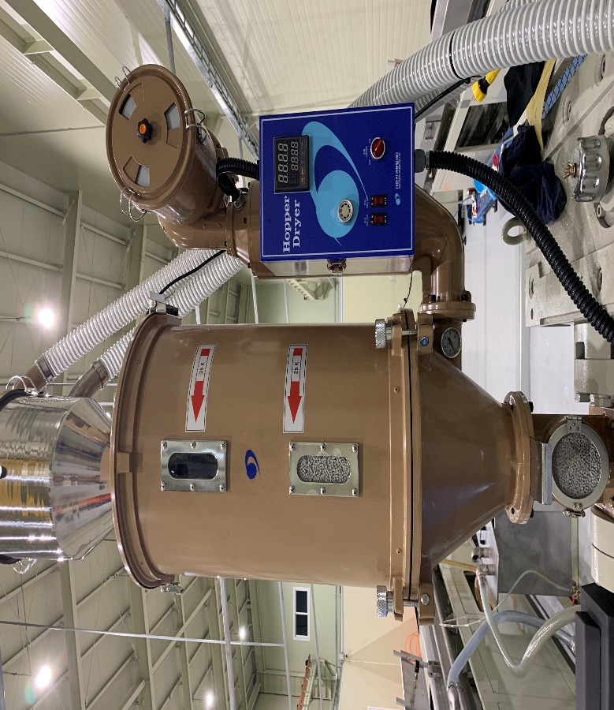
모델명 | DHD-10
관리 NO
규격 | 5.2KW , 380V
기기종류 | 원자재 건조기
제조회사 | 대한 전기 공업
T E L | 031-491-2777
F A X | 031-432-4715
제조번호 | 2200685
제조일자 | 2022.11.
구입일자 | 2022.12.
구입가격 | 16번 압출기 단가 포함

부속기구 | NO | 품명 | 규격 |  | 수량 | 사용팀 | 설치장소 | 설치일

* A/S 현황
발생일 | 수리내용 |  |  | 발생비용 | 교정 및 성능검사 |  | 검사일 | 합/부

* 페기내역
폐기일자 |  |  |  | 폐기사유

17. 압출기
설비명 | 압출기(2호기) |  |  | 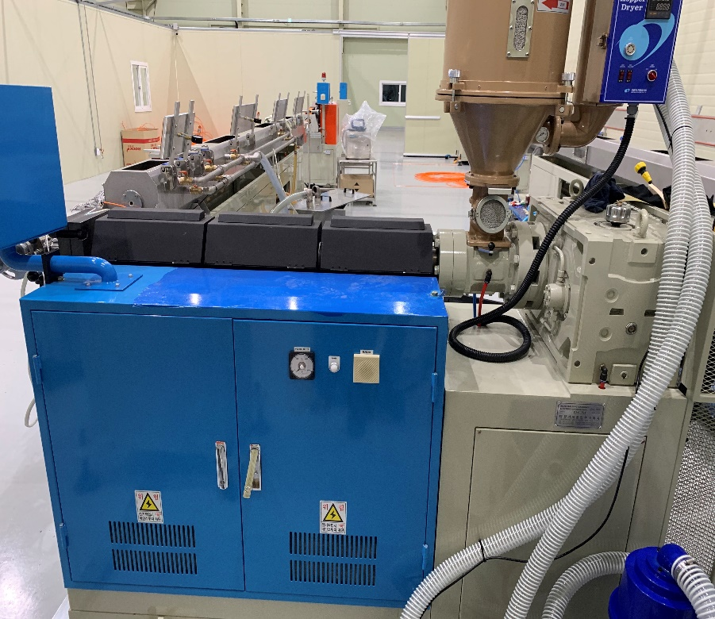
모델명 | DC-60-TU
관리 NO
규격
기기종류 | 압출기
제조회사 | 대창기계공업
T E L | 032-812-4061
F A X | 032-812-4066
제조번호 | D22-050
제조일자 | 2022.11.18
구입일자 | 2022.12.
구입가격 | 58,000,000

부속기구 | NO | 품명 | 규격 |  | 수량 | 사용팀 | 설치장소 | 설치일

* A/S 현황
발생일 | 수리내용 |  |  | 발생비용 | 교정 및 성능검사 |  | 검사일 | 합/부

* 페기내역
폐기일자 |  |  |  | 폐기사유

18. 진공수조
설비명 | 진공수조(2호기) |  |  | 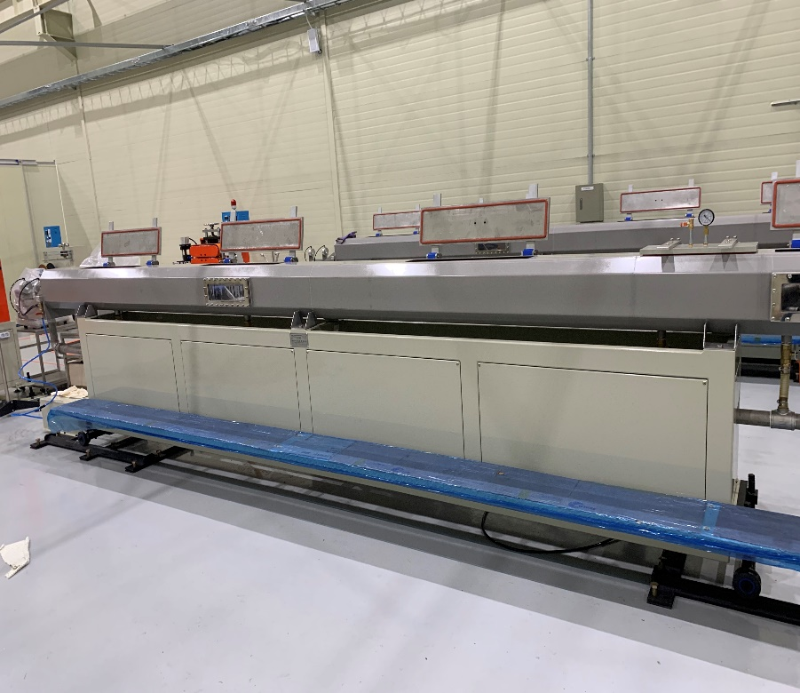
모델명 | DC-60-TU
관리 NO
규격
기기종류 | 냉각장치
제조회사 | 대창기계공업
T E L | 032-812-4061
F A X | 032-812-4066
제조번호 | D22-050
제조일자 | 2022.11.18
구입일자 | 2022.12.
구입가격 | 23,000,000

부속기구 | NO | 품명 | 규격 |  | 수량 | 사용팀 | 설치장소 | 설치일

* A/S 현황
발생일 | 수리내용 |  |  | 발생비용 | 교정 및 성능검사 |  | 검사일 | 합/부

* 페기내역
폐기일자 |  |  |  | 폐기사유

19. 진공펌프
설비명 | 진공펌프(2호기) |  |  | 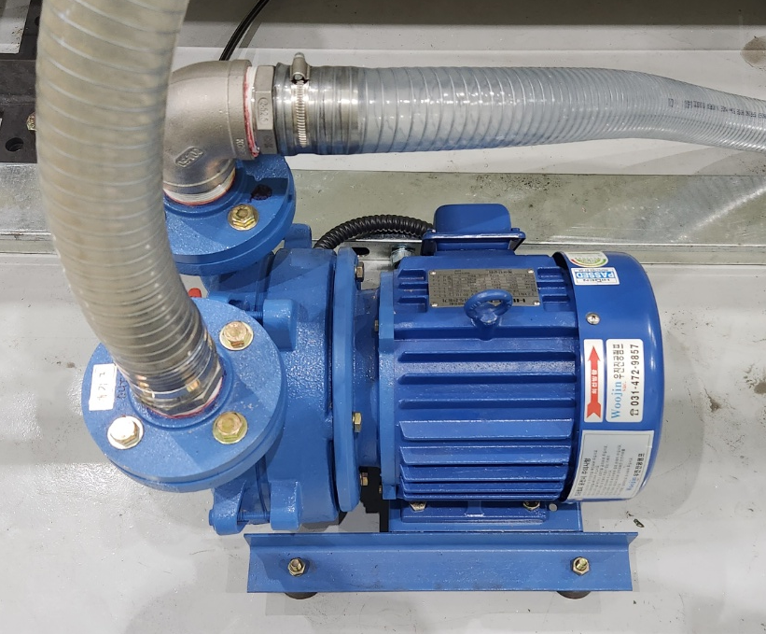
모델명 | KMP-03HK1
관리 NO
규격 | 1740r/min
기기종류 | 진공수조 순환용
제조회사 | 하이젠모터
T E L | 070-7703-3000
F A X
제조번호 | CCC03079
제조일자 | 2022.02.
구입일자 | 2022.12.
구입가격 | 17번 진공수조 단가 포함

부속기구 | NO | 품명 | 규격 |  | 수량 | 사용팀 | 설치장소 | 설치일

* A/S 현황
발생일 | 수리내용 |  |  | 발생비용 | 교정 및 성능검사 |  | 검사일 | 합/부

* 페기내역
폐기일자 |  |  |  | 폐기사유

20. 인쇄기
설비명 | 인쇄기(2호기) |  |  | 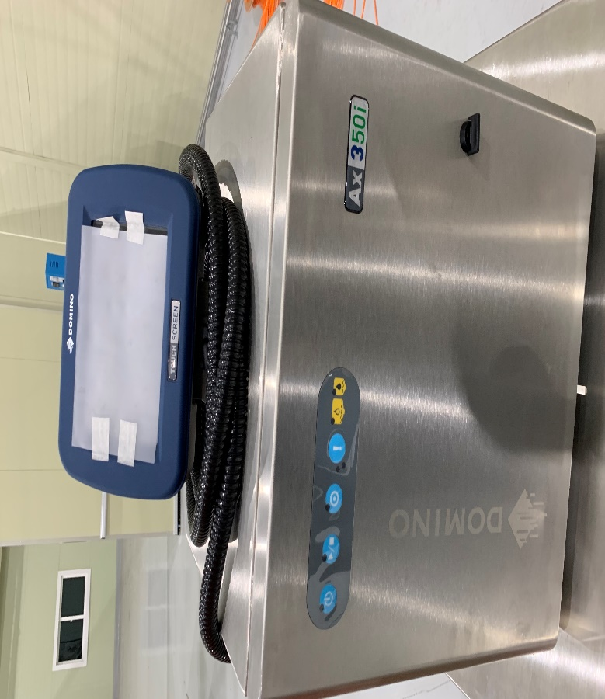
모델명 | AX350I
관리 NO
규격
기기종류 | 호수 외관 인쇄용
제조회사 | 도미노
T E L | 1670-0750
F A X
제조번호 | AX3305012633
제조일자
구입일자 | 2022.12.
구입가격 | 12,000,000

부속기구 | NO | 품명 | 규격 |  | 수량 | 사용팀 | 설치장소 | 설치일

* A/S 현황
발생일 | 수리내용 |  |  | 발생비용 | 교정 및 성능검사 |  | 검사일 | 합/부

* 페기내역
폐기일자 |  |  |  | 폐기사유

21. 외경측정기
설비명 | 외경측정기(2호기) |  |  | 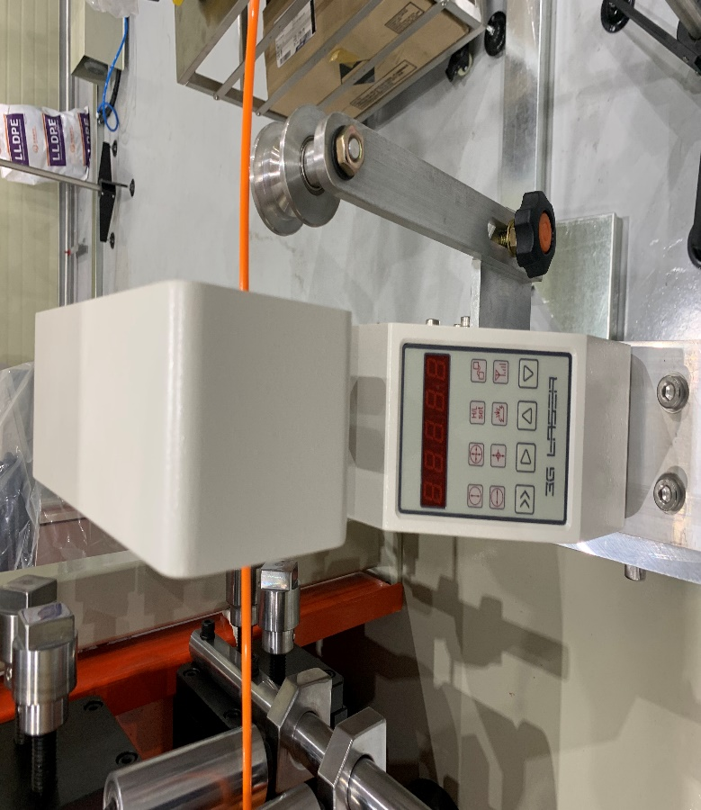
모델명 | LM-25XY
관리 NO
규격 | X,Y축(2축)
기기종류 | 호수외경측정용
제조회사 | 3G TECH
T E L | 02-3286-9055
F A X | 02-3286-9056
제조번호 | D25B16025
제조일자
구입일자 | 2022.12.
구입가격 | 10,000,000

부속기구 | NO | 품명 | 규격 |  | 수량 | 사용팀 | 설치장소 | 설치일

* A/S 현황
발생일 | 수리내용 |  |  | 발생비용 | 교정 및 성능검사 |  | 검사일 | 합/부
2023.04.12 | 검교정 검사 |  |  | 205,900 | 검교정 검사 |  | 2023.04.07 | 합격

* 페기내역
폐기일자 |  |  |  | 폐기사유

22. 인출기
설비명 | 인출기(2호기) |  |  | 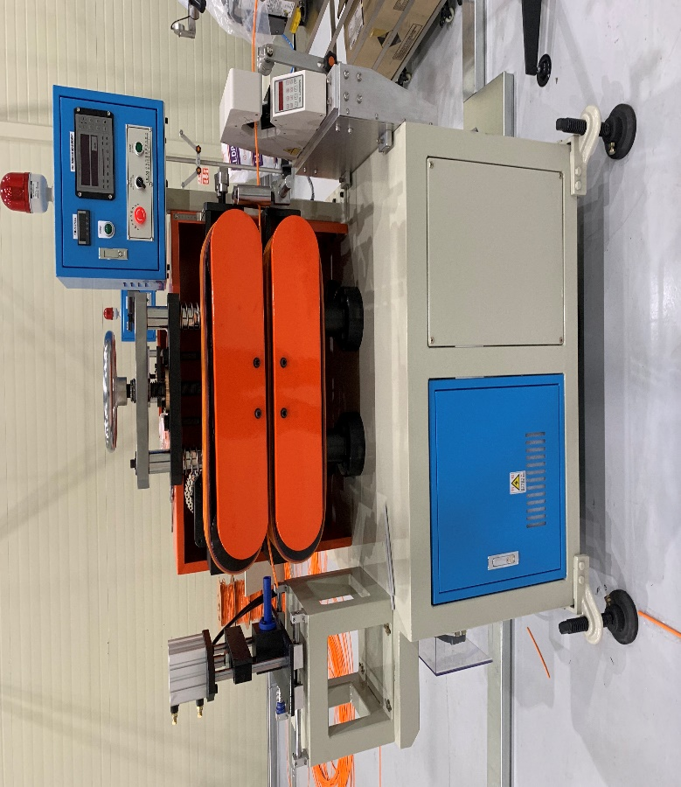
모델명 | DC-60-TU
관리 NO
규격
기기종류 | 인출기
제조회사 | 대창기계공업
T E L | 032-812-4061
F A X | 032-812-4066
제조번호 | D22-050
제조일자 | 2022.11.18
구입일자 | 2022.12.
구입가격 | 12,000,000

부속기구 | NO | 품명 | 규격 |  | 수량 | 사용팀 | 설치장소 | 설치일

* A/S 현황
발생일 | 수리내용 |  |  | 발생비용 | 교정 및 성능검사 |  | 검사일 | 합/부
2023.04.12 | 검교정 검사 |  |  | 205,900 | 검교정 검사 |  | 2023.04.07 | 합격

* 페기내역
폐기일자 |  |  |  | 폐기사유

23. 절단기
설비명 | 절단기(2호기) |  |  | 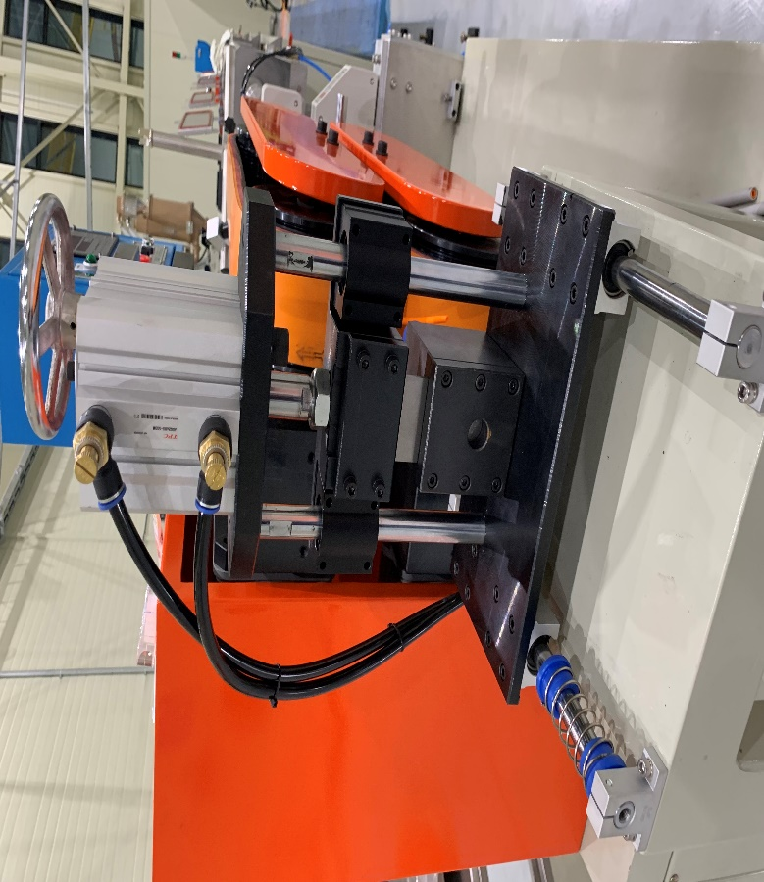
모델명 | DC-60-TU
관리 NO
규격
기기종류 | 호수 절단용
제조회사 | 대창기계공업
T E L | 032-812-4061
F A X | 032-812-4066
제조번호 | D22-050
제조일자 | 2022.11.18
구입일자 | 2022.12.
구입가격 | 5,000,000

부속기구 | NO | 품명 | 규격 |  | 수량 | 사용팀 | 설치장소 | 설치일

* A/S 현황
발생일 | 수리내용 |  |  | 발생비용 | 교정 및 성능검사 |  | 검사일 | 합/부

* 페기내역
폐기일자 |  |  |  | 폐기사유

24. 와인더
설비명 | 와인더(2호기) |  |  | 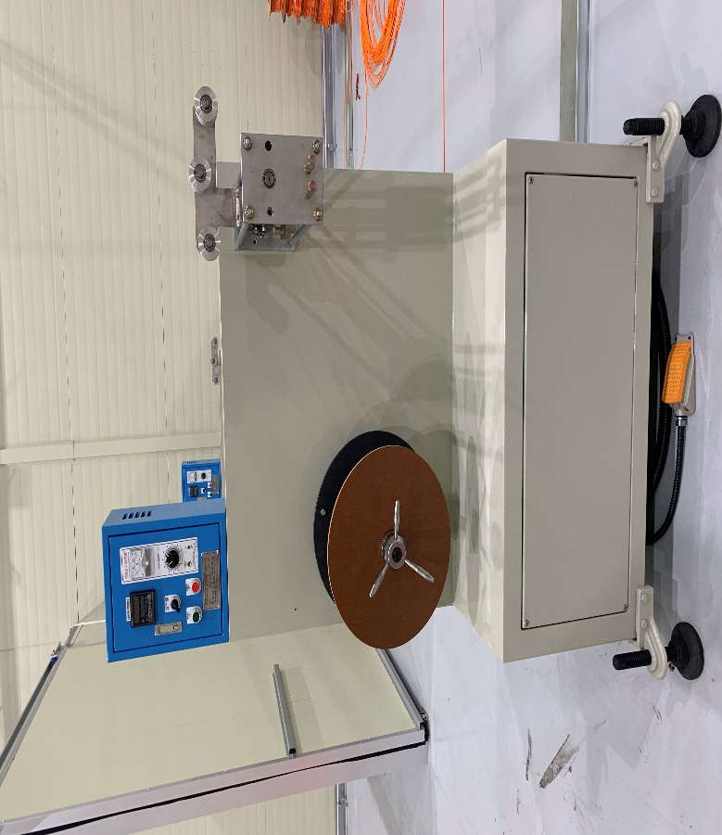
모델명 | DC-60-TU
관리 NO
규격
기기종류 | 호수 포장(감는용)
제조회사 | 대창기계공업
T E L | 032-812-4061
F A X | 032-812-4066
제조번호 | D22-050
제조일자 | 2022.11.18
구입일자 | 2022.12.
구입가격 | 10,000,000

부속기구 | NO | 품명 | 규격 |  | 수량 | 사용팀 | 설치장소 | 설치일

* A/S 현황
발생일 | 수리내용 |  |  | 발생비용 | 교정 및 성능검사 |  | 검사일 | 합/부

* 페기내역
폐기일자 |  |  |  | 폐기사유

25. 에어 칠러
설비명 | 에어 칠러 |  |  | 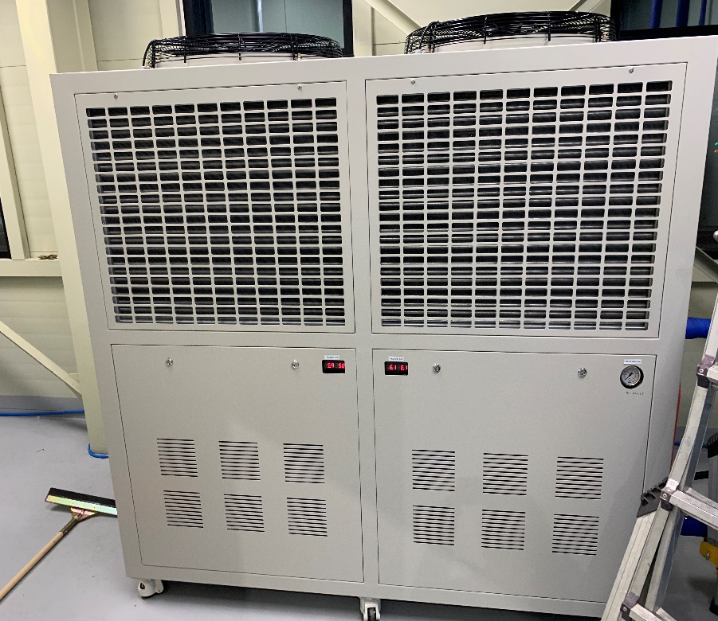
모델명 | KJ-200A
관리 NO
규격 | 20R/T
기기종류 | 냉각수 공급용
제조회사 | 광진이에스티
T E L | 031-916-1143
F A X | 031-941-1138
제조번호 | KJH-0411221
제조일자 | 2022.11.
구입일자 | 2022.12.
구입가격 | 17,500,000

부속기구 | NO | 품명 | 규격 |  | 수량 | 사용팀 | 설치장소 | 설치일

* A/S 현황
발생일 | 수리내용 |  |  | 발생비용 | 교정 및 성능검사 |  | 검사일 | 합/부

* 페기내역
폐기일자 |  |  |  | 폐기사유

26. FRP 보온 탱크
설비명 | FRP 보온 탱크 |  |  | 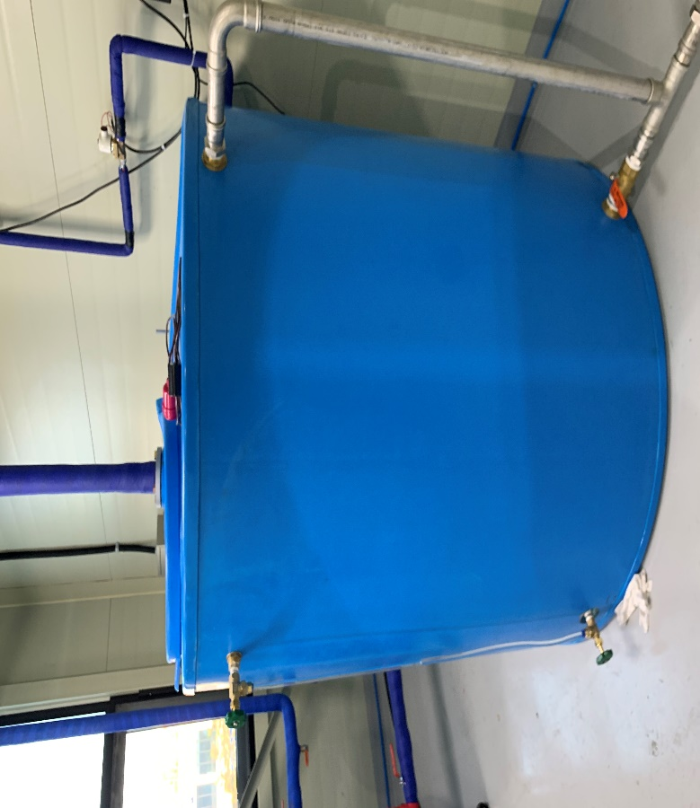
모델명
관리 NO
규격 | 2TON(원형)
기기종류 | 보충수용 탱크
제조회사 | 진성에프알피
T E L | 032-552-4930
F A X
제조번호
제조일자 | 2022.11.
구입일자 | 2022.12.
구입가격 | 1,700,000

부속기구 | NO | 품명 | 규격 |  | 수량 | 사용팀 | 설치장소 | 설치일

* A/S 현황
발생일 | 수리내용 |  |  | 발생비용 | 교정 및 성능검사 |  | 검사일 | 합/부

* 페기내역
폐기일자 |  |  |  | 폐기사유

